第一次
工程款支付证书
工程名称 |  | 芦溪乡曲坞大桥南侧地块土石方开挖项目 |  |  |  |  | 建设单位 |  |  |  |  |  | ERP编号 |  | 12355 | 档案编号 |  | 2020008
合同金额 |  | 1,570,518.80 |  |  | 中标时间 | 2020.4.22 | 已提供工程资料 |  | 中标通知书、施工合同 |  |  |  | 保存地址 |  | 合肥 | 责任单位 |  | 东部大区
决算金额 |  |  |  |  | 决算时间 |  | 项目部印章 |  | 无 |  |  |  | 施工人 |  | 汪桂君13805595218 | 区域责任人 | 施迎东 | 省办负责人 | 施迎东
序号 | 经营填写 |  |  |  |  | 工程填写 | 经营填写 |  |  | 财务填写 | 经营、工程、质安填写 |  | 区域负责人 |  | 申请部门填写财务核对 |  |  | 本次支付 金额 | 剩余款项
 | 到款情况 |  |  |  |  |  | 暂列金 |  |  | 代缴税金 | 其他扣款 |  | 预留款 |  | 成本票
 | 日期 | 工程款金额 | 周转金金额 | 到款银行 | 到款账户 | 完成进度 | 比例 | 金额 | 备注 | 金额 | 金额 | 备注 | 金额 | 备注 | 供货单位 | 合同额 | 成本票额
1 | 2021-02-03 | 1,200,000.00 |  | 中行祁门支行 | 1767 5793 0442 |  | 2.0% | 12,000.00 |  | 24000 | 3,000.00 | 建造师占用费 |  |  | 祁门县小邱挖机服务部-机械 开户行：建行祁门支行 账号：3405 0169 7408 0000 0735 | 245,000.00 | 245,000.00 | 235,000.00
 |  |  |  |  |  |  |  | -12,000.00 | 管理费企税已转王光如账户 | -24000 | -3,000.00 |  |  |  | 汪崐峰-机械 开户行：祁门农村商业银行 账号：6217 7883 0370 0458 961 | 290,000.00 | 290,000.00 | 290,000.00
 |  |  |  |  |  |  |  |  |  |  |  |  |  |  | 黄山峰博建筑劳务有限公司-劳务 开户行：建行祁门支行 账号：3405 0169 7108 0000 0564 | 150,000.00 | 150,000.00 | 120,000.00
 |  |  |  |  |  |  |  |  |  |  |  |  |  |  | 胡初云-机械 开户行：祁门农村商业银行 账号：6217 7883 0370 0520 265 | 270,000.00 | 270,000.00 | 270,000.00
 |  |  |  |  |  |  |  |  |  |  |  |  |  |  | 陈均旺-机械 开户行：祁门农村商业银行 账号：6217 7883 6370 0578 044 | 285,000.00 | 285,000.00 | 285,000.00
合计 |  | 1200000 | 0.00 |  |  |  | - | 0.00 |  | 0.00 | 0.00 | - | 0.00 | - | - |  |  | 1,200,000.00 | 0.00
本次结算、支付明细 |  | 应支付金额 |  |  | 1200000.00 |  | 本次支付金额 |  |  |  |  | 小写 | 1,200,000.00
 |  | 已支付金额 |  |  | 0.00 |  |  |  |  |  |  | 大写 | RMB1200000
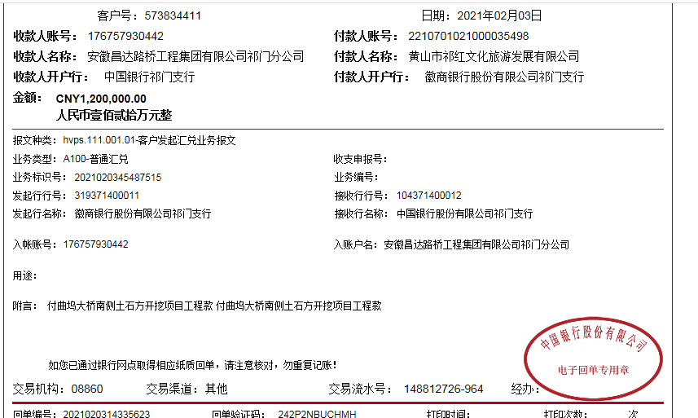
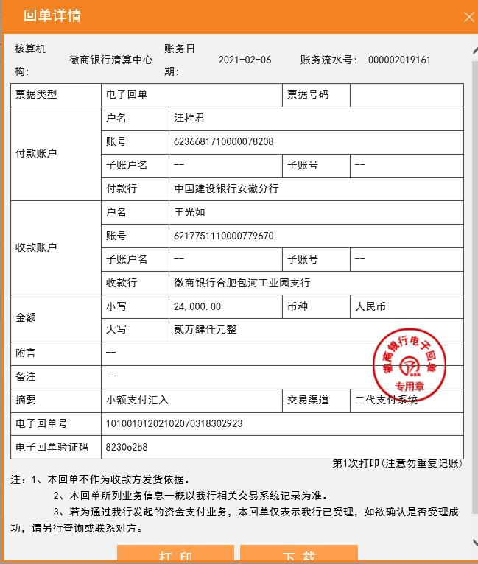
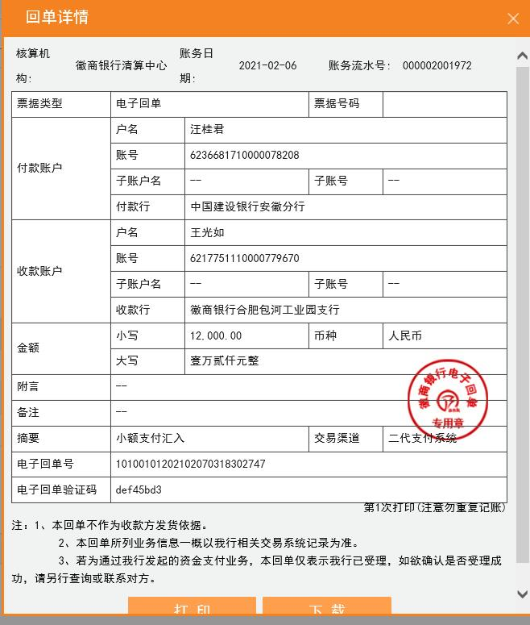
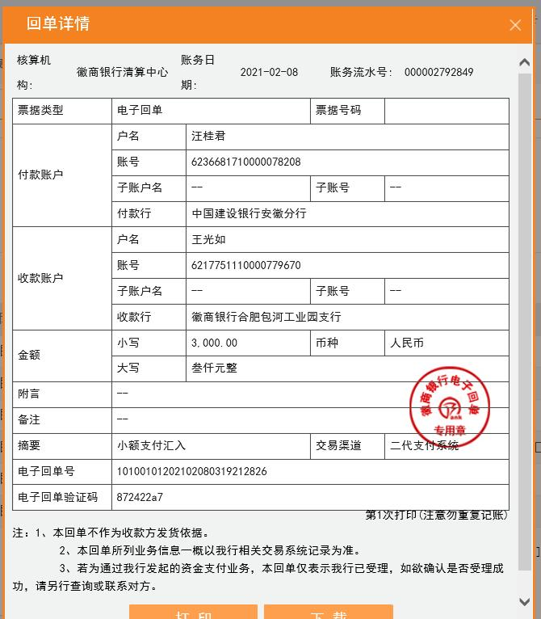

2
工程款支付证书
工程名称 |  | 芦溪乡曲坞大桥南侧地块土石方开挖项目 |  |  |  |  | 建设单位 |  |  |  |  |  | ERP编号 |  | 12355 | 档案编号 |  | 2020008
合同金额 |  | 1,570,518.80 |  |  | 中标时间 | 2020.4.22 | 已提供工程资料 |  | 中标通知书、施工合同、审计报告、投资协议、竣工证书 |  |  |  | 保存地址 |  | 合肥 | 责任单位 |  | 东部大区
决算金额 |  | 1,498,517.78 |  |  | 决算时间 |  | 项目部印章 |  | 无 |  |  |  | 施工人 |  | 汪桂君13805595218 | 区域责任人 | 施迎东 | 省办负责人 | 施迎东
序号 | 经营填写 |  |  |  |  | 工程填写 | 经营填写 |  |  | 财务填写 | 经营、工程、质安填写 |  | 区域负责人 |  | 申请部门填写财务核对 |  |  | 本次支付 金额 | 剩余款项
 | 到款情况 |  |  |  |  |  | 暂列金 |  |  | 代缴税金 | 其他扣款 |  | 预留款 |  | 成本票
 | 日期 | 工程款金额 | 周转金金额 | 到款银行 | 到款账户 | 完成进度 | 比例 | 金额 | 备注 | 金额 | 金额 | 备注 | 金额 | 备注 | 供货单位 | 合同额 | 成本票额
1 | 2021-02-03 | 1,200,000.00 |  | 中行祁门支行 | 1767 5793 0442 |  | 1.0% | 12,000.00 |  | 24000 | 3,000.00 | 建造师占用费 |  |  | 祁门县小邱挖机服务部-机械 开户行：建行祁门支行 账号：3405 0169 7408 0000 0735 | 245,000.00 | 245,000.00 | 235,000.00
 |  |  |  |  |  |  |  | -12,000.00 | 管理费企税已转王光如账户 | -24000 | -3,000.00 |  |  |  | 汪崐峰-机械 开户行：祁门农村商业银行 账号：6217 7883 0370 0458 961 | 290,000.00 | 290,000.00 | 290,000.00
 |  |  |  |  |  |  |  |  |  |  |  |  |  |  | 黄山峰博建筑劳务有限公司-劳务 开户行：建行祁门支行 账号：3405 0169 7108 0000 0564 | 150,000.00 | 150,000.00 | 120,000.00
 |  |  |  |  |  |  |  |  |  |  |  |  |  |  | 胡初云-机械 开户行：祁门农村商业银行 账号：6217 7883 0370 0520 265 | 270,000.00 | 270,000.00 | 270,000.00
 |  |  |  |  |  |  |  |  |  |  |  |  |  |  | 陈均旺-机械 开户行：祁门农村商业银行 账号：6217 7883 6370 0578 044 | 285,000.00 | 285,000.00 | 285,000.00
2 | 2021-12-30 | 298,517.78 |  |  |  |  | 1.0% | 3,705.19 |  | 7410.38 |  |  |  |  |  |  |  | 298,517.78
 |  |  |  |  |  |  |  | -3,705.19 |  | -7410.38

合计 |  | 1498517.78 | 0.00 |  |  |  | - | 0.00 |  | 0.00 | 0.00 | - | 0.00 | - | - |  |  | 1,498,517.78 | 0.00
本次结算、支付明细 |  | 应支付金额 |  |  | 298517.78 |  | 本次支付金额 |  |  |  |  | 小写 | 298,517.78
 |  | 已支付金额 |  |  | 0.00 |  |  |  |  |  |  | 大写 | RMB298517.78
